Optimization Algorithm
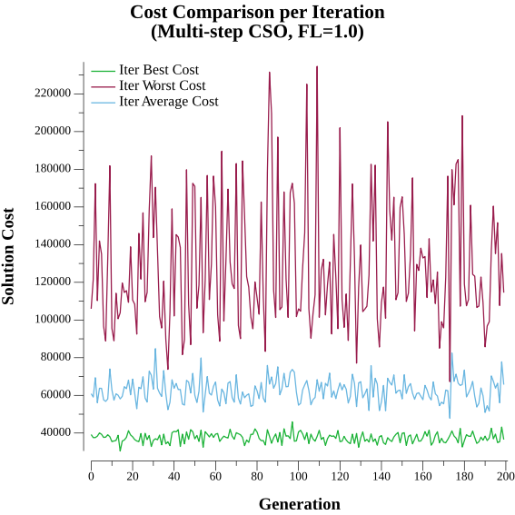
Optimization Algorithm Statistics

Valid Solutions | 3001
Invalid Solutions | 999
Total Solutions | 4000
Unique Solutions | 4000
Jumps | 4
Similarity | 2.08%

